상품제안서
UV자외선차단 냉감 유해물질 인증받은 팔토시 | 상품코드: F32749

 |  |  |  |  |  |  | 02-412-0044 | www.easy1.co.kr
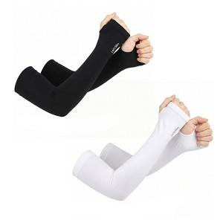

【상세/제작정보】

【인쇄/포장옵션】 | / 개별종이케이스

【공급단가】 | 수량 | 200~ | 500~ | 1,000~ | 3,000~ | 5,000~
*VAT별도 | 단가 | 900원 | 870원 | 840원 | 810원 | 780원

【상품 URL】 | https://easy1.co.kr:443/src/goods_detail.php?gdno=32749

